Прайс Элетрейд
 |  | Материалы для производства бахил и прочих медицинских одноразовых изделий Пн - Пт 09:00 — 18:00 тел. +7 (800) 301-34-08, +7 (904) 518-63-45 https://eletrade.ru/
 |  | Последнее обновление 31.10.2025
Фото | Наименование | Доп. параметры | Мин. Заказ | Ед. изм | Цена
Полотно для производства бахил/ Рукав / Полурукав
 | Полотно ПНД | Цвет синий/прозрачный толщина от 6 мкм до 20 мкм ширина от150мм до 1000 мм | 500 | кг | 185.00 ₽
 | Полотно ПНД | Цвет: красный, фиолетовый, зеленый, оранжевый и другие (по запросу) толщина от 6 мкм до 20 мкм ширина от150мм до 1000 мм | 500 | кг | 195.00 ₽
 | Полотно для производства медицинской одноразовой салфетки | Цвет прозрачный толщина 10 мкм ширина 410 мм | 500 | кг | 195.00 ₽
 | Полурукав ПНД / ПВД | Цвет прозрачный толщина от 6 мкм до 20 мкм ширина от150мм до 1000 мм | 500 | кг | 175.00 ₽
 | Рукав ПНД / ПВД | Цвет прозрачный толщина от 6 мкм до 20 мкм ширина от150мм до 1000 мм | 500 | кг | 190.00 ₽
 | Полотно / Полурукав/ Рукав | индивидуальный заказ | 100 | кг | по запросу | дата прайса и срок действия
Упаковочный материал
 | Скотч / Клейкая Лента | размеры : 48/45/140 | 1 | рул | 90.00 ₽
 | Стрейч ручной | ширина 500мм толщина 23мкн | 1 | рул | 350.00 ₽
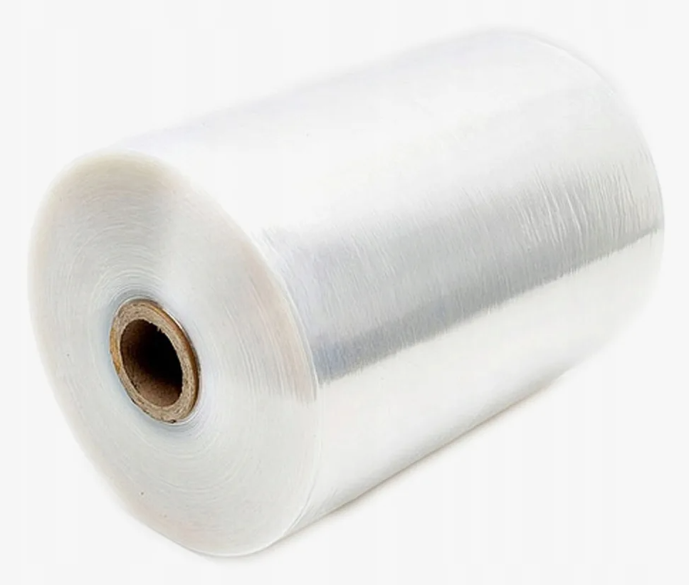 | Стрейч машинный | ширина 500мм толщина 23мкн | 1 | рул | 2,400.00 ₽
 | Пакет упаковочный для маркетплейсов | размер: 25/54 толщина 40 мкн цвет: прозрачный вес 1 пакета 11 гр | 10 | кг | 200.00 ₽
 | Пакет упаковочный для маркетплейсов | размер 30/66 толщина 40мкн цвет: прозрачный вес 1 пакеа 14гр | 10 | кг | 200.00 ₽
Резинка "Лесенка"/ Нить латексная оплетенная
 | Резинка Лесенка | резинка Лесенка двухрядная цвет белый ширина 4 мм | 1 ТК | кг | 550.00 ₽
 | Нить латексная оплетенная № 42 | Латекс с полиэфиром цвет белый диаметр 0,85 мм | 1 ТК | кг | 470.00 ₽
Шнур вязаный эластичный для масок
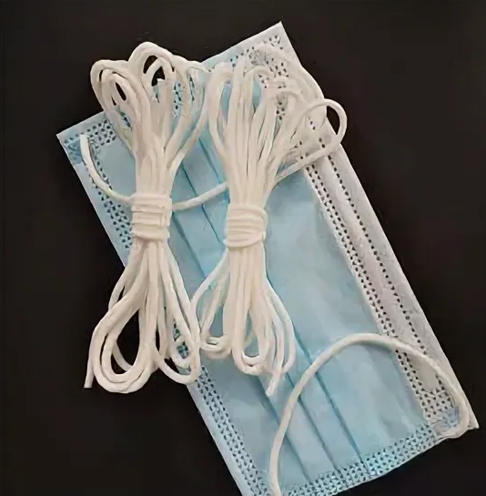 | Шнур для масок круглый эластичный | Спандекс с полиэфиром цвет белый диаметр 2,5 мм | 10 | кг | 480.00 ₽
 | Шнур для масок круглый эластичный | Спандекс с полиэфиром цвет черный диаметр 2,5 мм | 10 | кг | 500.00 ₽
 | Шнур для респираторов плоский эластичный | Спандекс с полиэфиром цвет белый диаметр 5 мм | 10 | кг | 530.00 ₽
Нити (латексная, спандекс, эластан, лайкра)
 | Нить латескная в ленте | Спандекс с полиэфиром цвет черный диаметр 2,5 мм | 25 | кг | 380.00 ₽
 | Нить эластичная (спандекс) 70 D | Состав: лайкра/эластан цвет белый плотность 70 ден | 1 ТК | кг | 950.00 ₽
 | Нить эластичная (спандекс) 70 D | Состав: лайкра/эластан цвет черный плотность 70 ден | 1 ТК | кг | 950.00 ₽
 | Нить эластичная (спандекс) 140 D | Состав: лайкра/эластан цвет белый плотность 140 ден | 1 ТК | кг | 950.00 ₽
Фиксаторы для масок и респираторов
 | Носовой фиксатор с проволокой | Состав: полипропилен, сталь цвет белый ширина 3 мм толщина 1,2 мм диаметр проволоки 0,5 мм | 10 | кг | по запросу
 | Носовой фиксатор (без проволоки) | Состав: полипропилен цвет белый ширина 2,8 мм толщина 0,8 мм | 10 | кг | 290.00 ₽
Нетканое полотно
 | Спанбонд | цвет в ассортименте плотность от 8 до 150 гр/м2 ширина от 100 мм до 1800мм | 3000 | кг | от 210,00 р.
 | Спанлейс | цвет белый плотность от 33 до 150 гр/м2 выпитывыемость от 10 до 50 ширина от 100 мм до 1600мм | 3000 | кг | от 300,00 р.
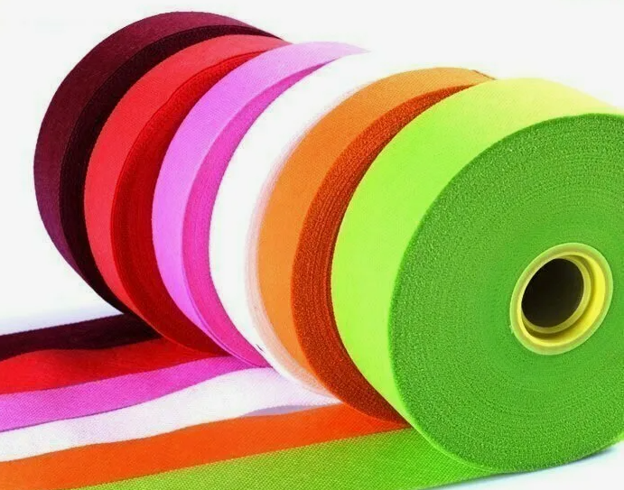 | Бейка из спанбонда | Спанбонд цвет ассортимент плотность от 10 до 150 гр/м2 ширина от 20 мм | 100 | кг | по запросу
 | Спанбонд ламинированный | Спанбонд цвет белый/прозрачный плотность от 30 до 300 гр/м2 ширина от 150 мм до 1600 мм | 3000 | кг | по запросу
 | Спанлейс ламинированный | Спанлейс цвет белый/прозрачный плотность от 60 до 300 гр/м2 ширина от 150 мм до 1600 мм | 3000 | кг | по запросу
Клип лента, твист лента, U-клипс
 | Клип лента в рулоне | Состав: полипропилен | 100 | рул | 1,100.00 ₽
Втулка картонная
 | Втулка картонная | диаметр 30 мм длина 700мм | 1 ТК | шт | 5.20 ₽
 | Втулка картонная | диаметр 30 мм длина 800 мм | 1 ТК | шт | 5.95 ₽
 | Втулка картонная | альтернативные размеры | 1 ТК | шт | по запросу

